Graficos
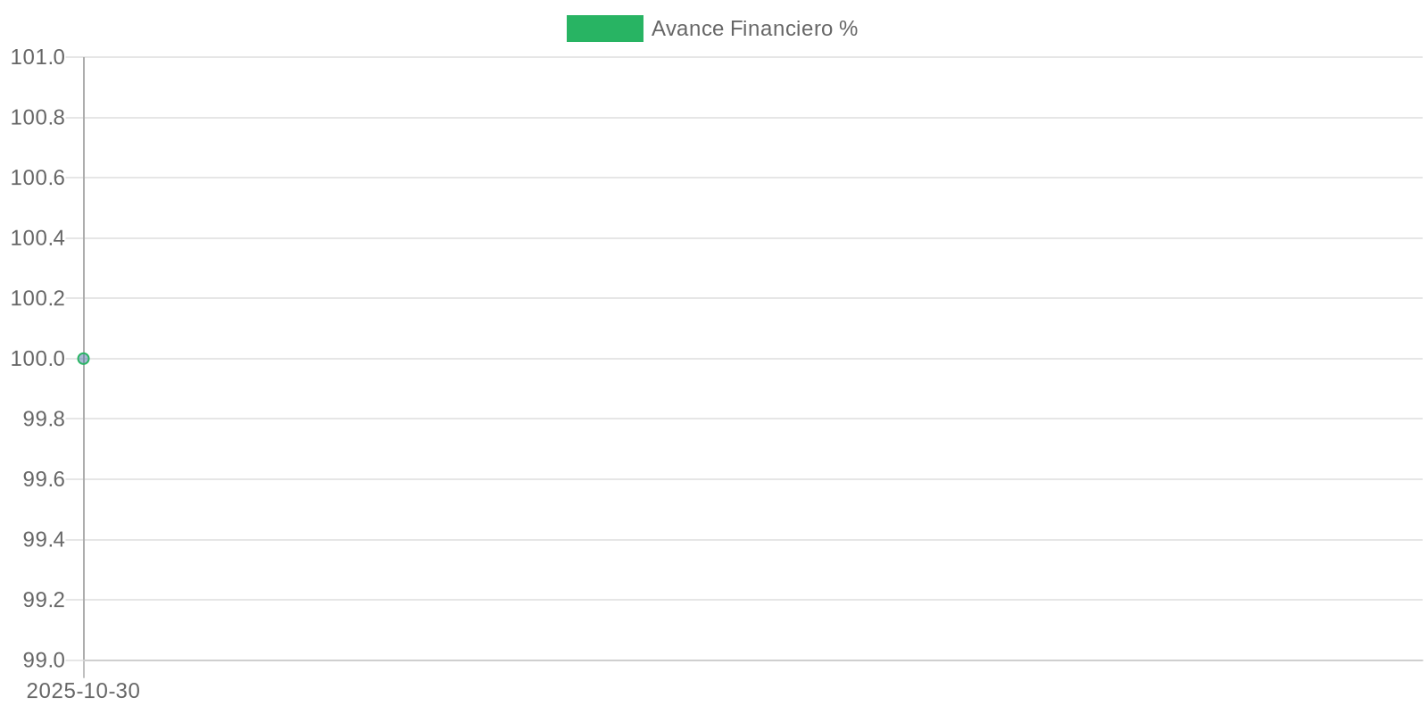
Gráfico de Avance Físico
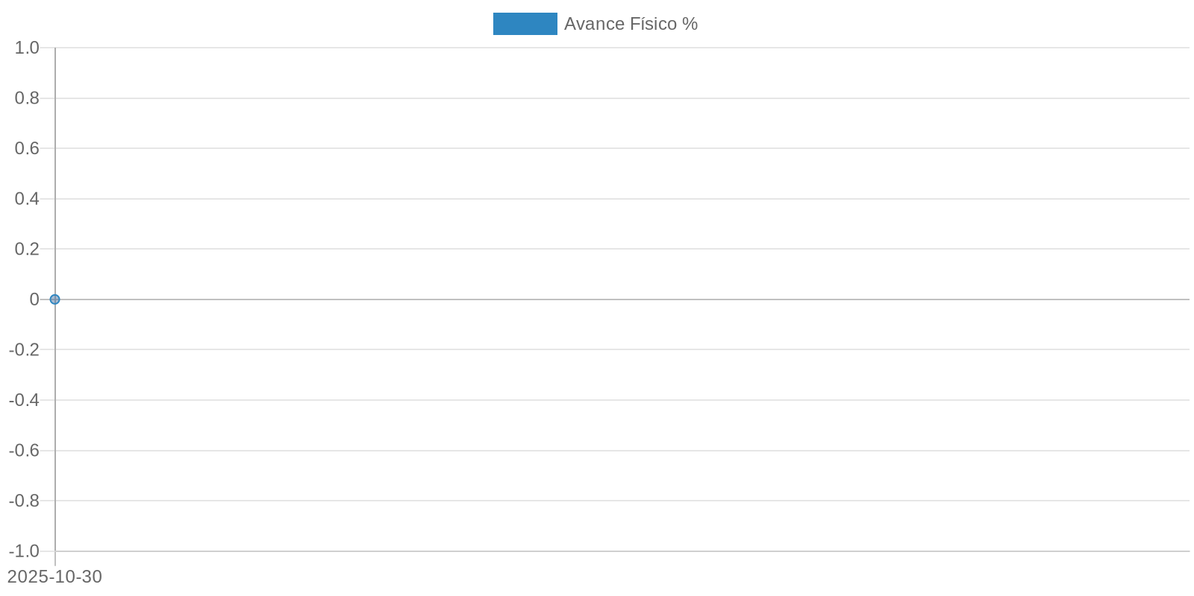

Gráfico de Avance Financiero

